PP
 |  |  |  |  |  | Ödəniş qaydası: Bank xidmətləri - İDEAL KREDİT

 |  |  |  |  |  |  | Ödəniş etmək üçün məlumatlar
 |  |  |  |  |  |  | FİN kod: |  | 6AEE7KZ
VÖEN: | 1300480591 |  |  |  |  |  | Doğum tarixi: |  | 25.12.1964
 | ÖDƏNİŞ QRAFİKİ |  |  |  |  |  | Ödəniş sistemləri ilə ödəmək üçün
04/2078-25 | saylı kredit müqaviləsinə 1 Saylı əlavə

Tarix: | 21/04/2025
Məbləğ: | 1272 | AZN
İllik faiz: | 0 | % |  |  |  |  | Bank Hesablarımıza ödəmək üçün
Müddət: | 12 | ay |  |  |  |  | Azərpoçt MMC PF 1
Güzəşt müd: | 0 | ay |  |  |  |  | H/h: AZ05AZPO91015461400420200413
Aylıq ödəniş: | 106 | AZN |  |  |  |  | * Bu hesab üzrə istənilən filialdan ödəmək olar.
Cərimə: | Gecikdirilmiş əsas məbləğə hər gün 1% cərimə hesablanır.
Tarix | Ayların sayı | Ödəniş | Əsas borc | Faiz | Qalıq |  | Beynəlxalq Bank ASC Nərimanov filialı
2025-04-21 | 000 |  |  |  |  |  | H/h: AZ42IBAZ40090019442129326206
2025-05-21 | 001 | 106 | 106 | 0 | 1166 |  | * Bu hesab üzrə istənilən filialdan ödəmək olar.
2025-06-20 | 002 | 106 | 106 | 0 | 1060
2025-07-21 | 003 | 106 | 106 | 0 | 954 |  | İDEAL KREDİT -in ünvanı:
2025-08-21 | 004 | 106 | 106 | 0 | 848 |  | Bakı şəh, Binəqədi ray, 7-ci MKR,
2025-09-22 | 005 | 106 | 106 | 0 | 742 |  | S.S.Axundov küç., 3123-cü məhəllə
2025-10-21 | 006 | 106 | 106 | 0 | 636 |  | Tel: 012 526 26 25
2025-11-21 | 007 | 106 | 106 | 0 | 530
2025-12-22 | 008 | 106 | 106 | 0 | 424
2026-01-21 | 009 | 106 | 106 | 0 | 318
2026-02-20 | 010 | 106 | 106 | 0 | 212
2026-03-20 | 011 | 106 | 106 | 0 | 106
2026-04-21 | 012 | 106 | 106 | 0 | 0
- | - | 0 | 0 | 0 | 0
- | - | 0 | 0 | 0 | 0 |  |  | DİQQƏT!
- | - | 0 | 0 | 0 | 0 |  | HÖRMƏTLİ MÜŞTƏRİ!
- | - | 0 | 0 | 0 | 0 |  | KREDİT ÖDƏNİŞİNİZİ ÖDƏNİŞ QRAFİKİNDƏ
- | - | 0 | 0 | 0 | 0 |  | NƏZƏRDƏ TUTULAN TARİXLƏRDƏ SAAT
- | - | 0 | 0 | 0 | 0 |  | 16:30 -DƏK ÖDƏMƏLİSİNİZ. ƏKS HALDA
- | - | 0 | 0 | 0 | 0 |  | KREDİTİNİZ GECİKMƏDƏ QALACAQ.
- | - | 0 | 0 | 0 | 0
- | - | 0 | 0 | 0 | 0 |  | Onlayn ödəniş üçün QR Kodu scan edin
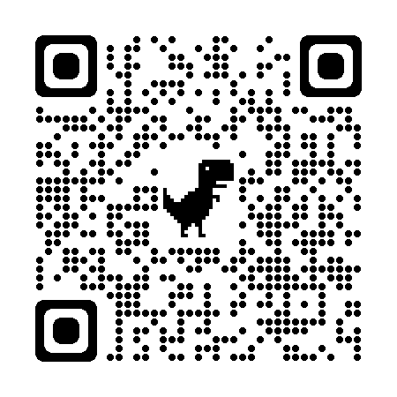
- | - | 0 | 0 | 0 | 0
- | - | 0 | 0 | 0 | 0
- | - | 0 | 0 | 0 | 0
- | - | 0 | 0 | 0 | 0
- | - | 0 | 0 | 0 | 0
- | - | 0 | 0 | 0 | 0
- | - | 0 | 0 | 0 | 0
- | - | 0 | 0 | 0 | 0
- | - | 0 | 0 | 0 | 0
 |  | 1272 | 1272 | 0

Qeyd: * Ödənişlər yalnız göstərilmiş banklar və digər ödəmə vasitələri (kassa, ödəniş terminalı, onlayn ödəniş) ilə edilməlidir.

BOKT |  |  |  |  | BORCALAN
Partnyorluq kreditləri bölməsinin müdiri |  |  |  |  | AA5512135
Vüsal Şirməmmədov |  |  |  |  | Yunusov Vüqar Fikrət oğlu

